상품제안서
AHC 내추럴 퍼펙션 더블쉴드 선스틱 14g (SPF50+/pa++++) | 상품코드: S47826

 |  |  |  |  |  |  | 02-713-8555 | www.synergygift.co.kr
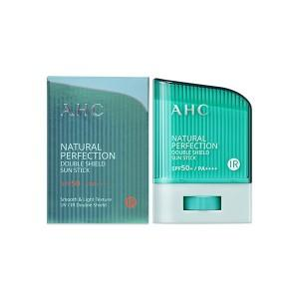

【상세/제작정보】

【인쇄/포장옵션】 | 라벨지스티커 / 포장지포장

【공급단가】 | 수량 | 100~ | 300~ | 500~ | 1,000~ | 3,000~
*VAT별도 | 단가 | 7,300원 | 7,000원 | 6,800원 | 6,700원 | 6,550원

【상품 URL】 | https://www.synergygift.co.kr:443/src/goods_detail.php?gdno=47826

